Овощи
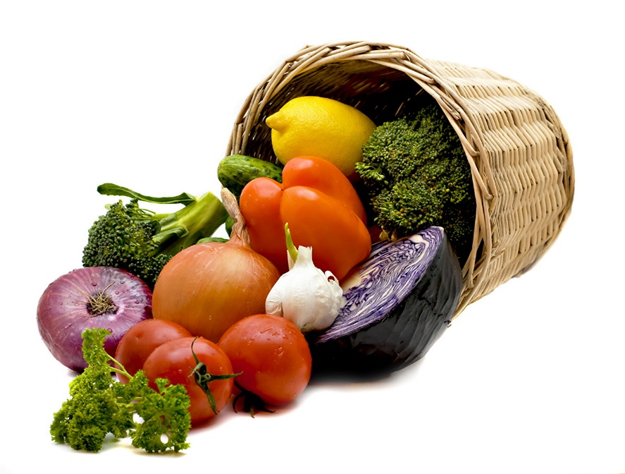
 | ОАО «Комбинат «Восток»
 | Самые лучшие овощи на Ваши прилавки и к Вашему столу!
 | +375(232)90-46-38; факс +375(232) 90-47-95; +375 (33) 370-31-21
 | Сайт: vostoc.by
 | E-mail: sales@vostoc.by
 | Instagram: kombinatvostoc
 | Заявки принимаются с 8.00 до 17.00
Мы
В Instagram
@kombinatvostoc
04.11.2022 г.
№ | Наименование продукции | Отпускная цена ФСО без НДС | Отпускная цена ФСО с НДС | Отпускная цена ФСН без НДС | Отпускная цена ФСН с НДС

Живая Рыба
ГРИБЫ
1 | Гриб шиитаке сушеный 100г | 6.67 | 8.00 | 6.70 | 8.04 | 0.1
2 | Гриб шиитаке сушеный 500г | 33.33 | 40.00 | 33.50 | 40.20
ОВОЩИ
4 | Картофель отб. | 0.59 | 0.65 | 0.65 | 0.71
5 | Капуста б/к ст. | 0.55 | 0.61 | 0.61 | 0.67
6 | Морковь столовая ст. | 0.65 | 0.72 | 0.71 | 0.78
7 | Свекла столовая ст. | 0.71 | 0.78 | 0.76 | 0.84
8 | Лук репчатый ст. | 1.09 | 1.20 | 1.15 | 1.26
9 | Лук репчатый выборок | 0.73 | 0.80 | 0.78 | 0.86
 | * прайс носит справочный характер. Наличие и актуальность цен уточняйте у специалистов.
 | Телефоны отдела маркетинга и сбыта: 8(0232) 90-46-38; ф. 90-47-95; +375 33 370-31-21, +375 33 370-31-05

